Teste -F
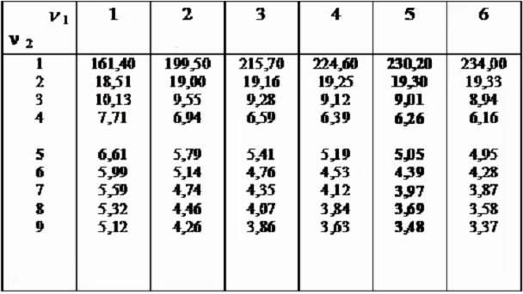

 | Operador
 | 1 | 2
n | mm
1 | 4.993 | 4.953
2 | 4.984 | 4.969
3 | 4.985 | 4.985
4 | 4.99 | 4.978
5 | 4.985 | 4.971
6 | 4.983 | 4.983
 | s²

 | Fcalc |  |  | Fccal= | maior variância | / | menor variância

 | maior variância
 | menor variância

 | Ftabelado(ni,nj,p) | Ftabelado(5,5,95%)

 | Fcalculado - Ftabelado(5,5,95%) |  | 0

Cochran
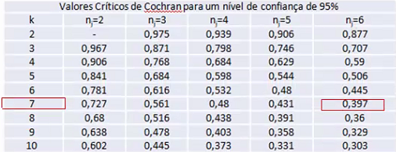

k | si² | n | n | n*si²
1 | 0.011
2 | 0.008
3 | 0.027
4 | 0.052
5 | 0.012
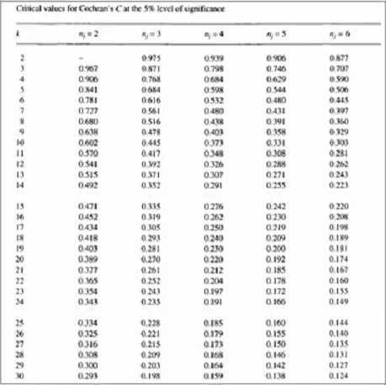
6 | 0.024
7 | 0.002
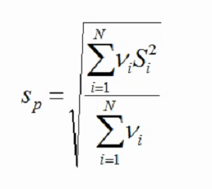
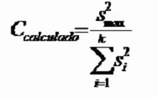
n
s² máximo
SS i²
CCalculado
Ctabelado(k=7;n=6)
Sn
Sn*si²
sp

